Deckblatt
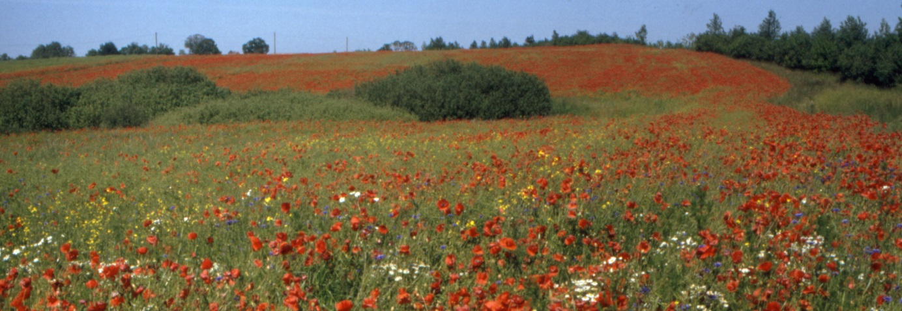

Zahlenspiegel
Mecklenburg-Vorpommern
Mai 2021

